比较法
估价对象

项目 |  | 估价对象 |  | 可比实例1 |  | 可比实例2 |  | 可比实例3
小区名称 |  | 润中苑 |  | 智学苑 |  | 铭科苑 |  | 怡美家园
平均租金（元/平方米·月） |  | 待估 |  | 86.82 |  | 93.66 |  | 82.07
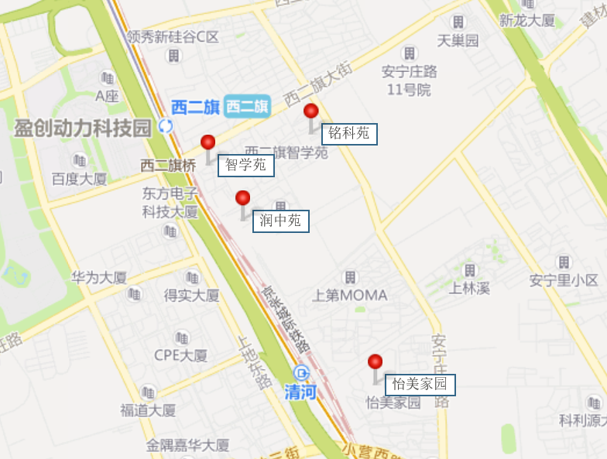
交易时间 |  | 于价值时点过去12个月 | 100 | 于价值时点过去12个月 | 100 | 于价值时点过去12个月 | 100 | 于价值时点过去12个月 | 100
交易情况 |  | 正常 | 100 | 正常 | 100 | 正常 | 100 | 正常 | 100
区域状况 | 居住区成熟度 | 估价对象周边有智学苑、铭科苑、领秀新硅谷、怡美家园等居住小区，居住小区规模较大，入住率较高，综合评价居住区成熟度较好 | 100 | 可比实例1周边有润中苑、铭科苑、领秀新硅谷、怡美家园等居住小区，居住小区规模较大，入住率较高，综合评价居住区成熟度较好 | 100 | 可比实例2周边有润中苑、智学苑、领秀新硅谷、怡美家园等居住小区，居住小区规模较大，入住率较高，综合评价居住区成熟度较好 | 100 | 可比实例3周边有润中苑、智学苑、铭科苑、领秀新硅谷等居住小区，居住小区规模较大，入住率较高，综合评价居住区成熟度较好 | 100
 | 交通条件 | 估价对象周边1公里内有公交车站（西二旗大街站），停靠线路有专333路、367路、644路、963路、636路等多条公交线路，地铁13号线（西二旗站），火车站（清河站），综合评价交通便捷度较好 | 100 | 可比实例1周边1公里内有公交车站（西二旗大街站），停靠线路有专333路、367路、644路、963路、636路等多条公交线路，地铁13号线（西二旗站），火车站（清河站），综合评价交通便捷度较好 | 100 | 可比实例2周边1公里内有公交车站（西二旗大街站），停靠线路有专333路、367路、644路、963路、636路等多条公交线路，地铁13号线（西二旗站），火车站（清河站），综合评价交通便捷度较好 | 100 | 可比实例3周边1公里内有公交车站（安宁庄西路站），停靠线路有专专29路、专139路、333路等多条公交线路，地铁13号线（上地、西二旗站），火车站（清河站），综合评价交通便捷度较好 | 100
 | 商业设施 | 估价对象周边有华联商厦（上地店）、清河万象汇、便利蜂等，商业设施较齐备 | 100 | 可比实例1周边有华联商厦（上地店）、清河万象汇、便利蜂等，商业设施较齐备 | 100 | 可比实例2周边有华联商厦（上地店）、清河万象汇、便利蜂等，商业设施较齐备 | 100 | 可比实例3周边有华联商厦（上地店）、清河万象汇、便利蜂等，商业设施较齐备 | 100
 | 自然环境 | 估价对象周边有美和园公园、上地公园公园等，绿化面积较大，有北京体育大学、中关村软件园等人文设施，自然与人环境较好 | 100 | 可比实例1周边有美和园公园、上地公园公园等，绿化面积较大，有北京体育大学、中关村软件园等人文设施，自然与人环境较好 | 100 | 可比实例2周边有美和园公园、上地公园公园等，绿化面积较大，有北京体育大学、中关村软件园等人文设施，自然与人环境较好 | 100 | 可比实例3周边有美和园公园、上地公园公园等，绿化面积较大，有北京体育大学、中关村软件园等人文设施，自然与人环境较好 | 100
 | 公共配套 | 估价对象周边有汇佳幼儿园、海淀区第二实验小学（当代校区）、北京一零一中（上地校区）等教育设施；上地园区社区卫生服务中心等医疗设施；招商银行、交通银行、建设银行等配套设施，公共配套设施状况较好 | 100 | 可比实例1周边有汇佳幼儿园、海淀区第二实验小学（当代校区）、北京一零一中（上地校区）等教育设施；上地园区社区卫生服务中心等医疗设施；招商银行、交通银行、建设银行等配套设施，公共配套设施状况较好 | 100 | 可比实例2周边有汇佳幼儿园、海淀区第二实验小学（当代校区）、北京一零一中（上地校区）等教育设施；上地园区社区卫生服务中心等医疗设施；招商银行、交通银行、建设银行等配套设施，公共配套设施状况较好 | 100 | 可比实例3周边有汇佳幼儿园、海淀区第二实验小学（当代校区）、北京一零一中（上地校区）等教育设施；上地园区社区卫生服务中心等医疗设施；招商银行、交通银行、建设银行等配套设施，公共配套设施状况较好 | 100
实物状况 | 物业服务 | 有专业物业公司，物业服务保障较好 | 100 | 有专业物业公司，物业服务保障较好 | 100 | 有专业物业公司，物业服务保障较好 | 100 | 有专业物业公司，物业服务保障较好 | 100 | 项目名称 | 户型 | 楼层 | 装修 | 朝向 | 建筑面积（㎡）
 | 小区环境 | 绿化率约为30%，较好 | 100 | 绿化率约为30%，较好 | 100 | 绿化率约为30%，较好 | 100 | 绿化率约为30%，较好 | 100 | 智学苑 | 二居室 | 中楼层 | 普通装修 | 南北 | 70
 | 配套设施 | 配备活动站、医疗站、人脸识别门禁系统 | 100 | 配备活动站、医疗站 | 99.5 | 配备活动站、医疗站 | 99.5 | 配备活动站、医疗站 | 99.5 | 铭科苑 | 二居室 | 中楼层 | 普通装修 | 南北 | 70
 | 居住管理 | 配备管理人员，数量充足，居住管理较好 | 100 | 配备管理人员，数量充足，居住管理较好 | 100 | 配备管理人员，数量充足，居住管理较好 | 100 | 配备管理人员，数量充足，居住管理较好 | 100 | 怡美家园 | 二居室 | 中楼层 | 普通装修 | 南北 | 90
 | 户型 | 主力户型为一居室，住宅套型较好 | 100 | 主力户型为二居室，住宅套型较好 | 100 | 主力户型为二居室，住宅套型较好 | 100 | 主力户型为二居室，住宅套型较好 | 100
 | 朝向、采光、通风 | 朝向一般，能保证较长时间的采光，通风较好，综合分析朝向、采光、通风状况一般 | 100 | 朝向好，能保证较长时间的采光，通风较好，综合分析朝向、采光、通风状况较好 | 102 | 朝向好，能保证较长时间的采光，通风较好，综合分析朝向、采光、通风状况较好 | 102 | 朝向好，能保证较长时间的采光，通风较好，综合分析朝向、采光、通风状况较好 | 102
 | 装修 | 该小区装修为基本装修，装修用材环保，经过精心设计，提升居住体验，较好 | 100 | 该小区装修为基本装修，装修用材环保，经过精心设计，提升居住体验，较好 | 100 | 该小区装修为基本装修，装修用材环保，经过精心设计，提升居住体验，较好 | 100 | 该小区装修为基本装修，装修用材环保，经过精心设计，提升居住体验，较好 | 100
 | 设备 | 厨房卫生间配备家具家电，程度较新；功能正常，质量有保证，一般 | 100 | 配备家具、家电；程度较新；功能正常，质量有保证，较好 | 102 | 配备家具、家电；程度较新；功能正常，质量有保证，较好 | 102 | 配备家具、家电；程度较新；功能正常，质量有保证，较好 | 102
成交单价（元/平米） |  | _____ |  | 86.82 |  | 93.66 |  | 82.07
比较价值（元/平米） |  | _____ |  | 83.87 |  | 90.47 |  | 79.28

 |  | 84.5 |  | 0.966 |  | 0.966 |  | 0.966

 |  |  |  | 83.87134 |  | 90.47234 |  | 79.2764 |  | 1.0579610073

